Лист1
Клиент/Брэнд | rick | коэф. скидки от 1 (min стоимость плана) до 3 (max стоимость плана) | 3
Продукт/Кампания | 1 | АК, % | 10%
Название РК | 1 | DCM, руб. | 1,5р.
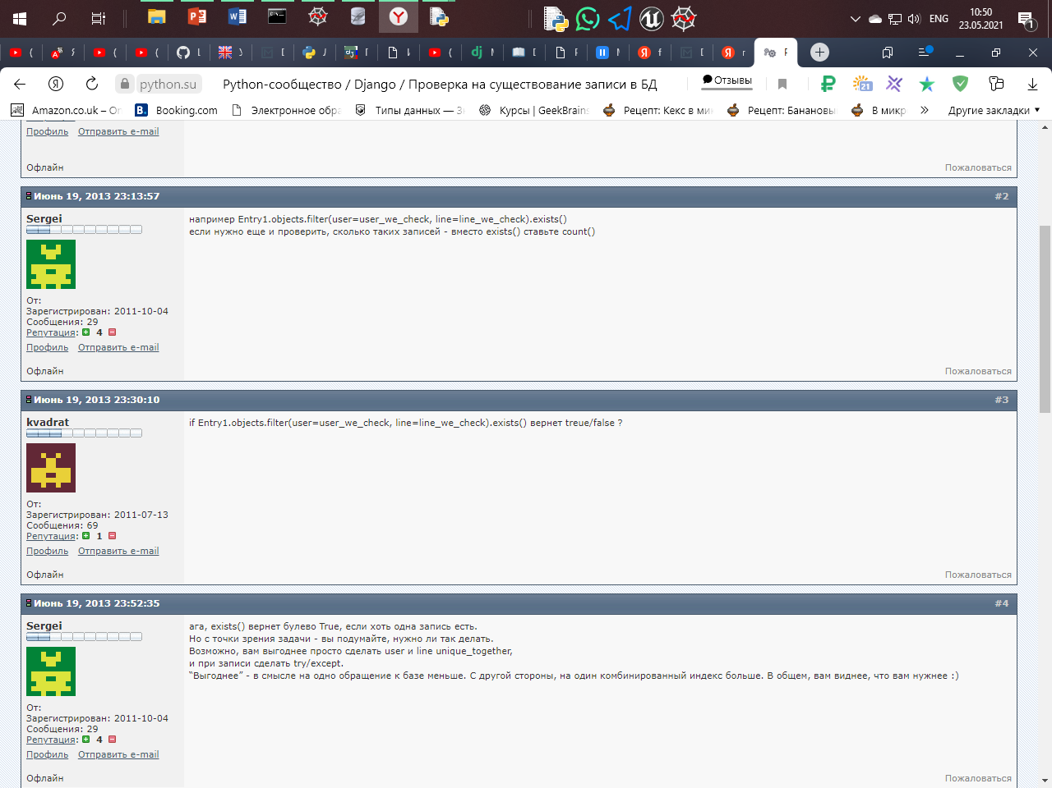
Посадочная | https://question-it.com/questions/ | загрузить логотип
Краткое описание бренда/продукта УТП бренда/продукта | qwerty
Конкуренты бренда/продукта | frtgc
Вид деятельности/ Категория | Недвижимость
ГЕО
Страна | Россия
Регион | Москва
ЦА
Пол | Женщины
Возраст | 20-25
Интересы | учитывать: sedjdesfr
Доход | A-высокий
Размещение 2х и более рекламодателей
Материалы
Видео (указать длительность, если будет несколько видео ,то указать - длинну каждого) *длительность указывать желательно, но не обязательно *обычно не более 3 роликов разной длительности
Период | -
Бюджет, с НДС и АК | 10000000
Задача, kpi | охват
Планирование/Пожелания по инструментам продвижения | свободное
Кто будет готовить материалы для кампании? | rftdcgf

